调研需求清单
调研需求清单
报价单位：
联系人：
联系电话：
序号 | 品名 | 单位 | 规格 | 材质（面料） | 颜色 | 数量 | 单价 | 合计 | 参考图 | 备注

1 | 病号服 | 套 | 均码 | 棉35% 涤纶65% |  | 246 |  |  | 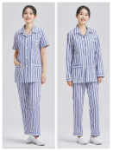
2 | 床上三件套 （床笠版） | 套 | 床笠（2.2 米×1.6 米） 被套（2.2米×1.6 米）； 枕套（0.45米×0.75米） | 棉35% 聚酯65% |  | 180 |  |  | 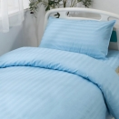
3 | 枕套 | 件 | 0.45米×0.75米 | 棉35% 聚酯65% |  | 75
4 | 被芯 | 件 | 220*150 | 羽绒棉5斤 |  | 130
5 | 枕芯 | 个 | 约：44*70 | 化纤 （固定好位置） |  | 200 |  |  | 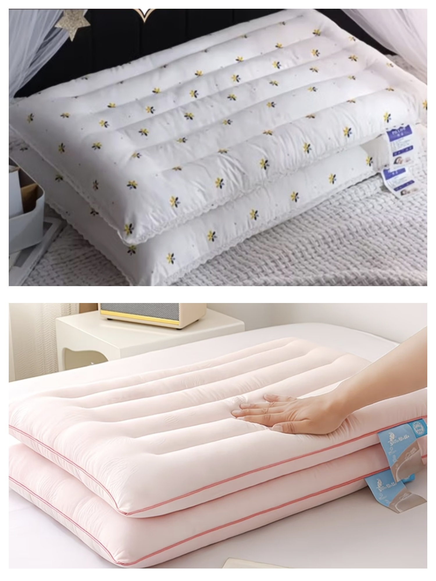
6 | 床笠（床笠带孔） | 件 | 约：200*85 | 棉35% 聚酯纤维65% |  | 50 |  |  | 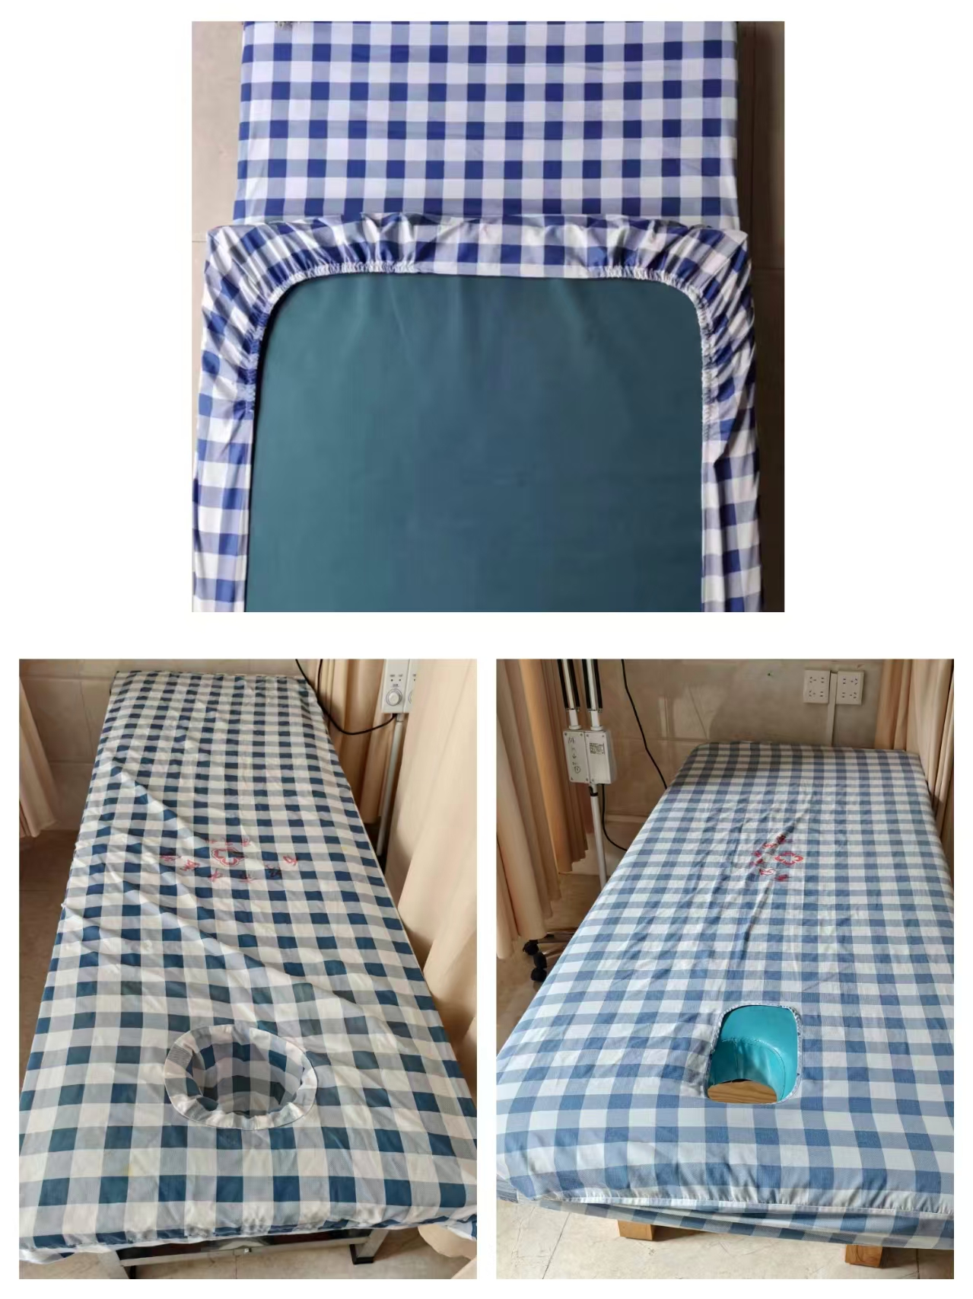
7 | 床笠（床笠带孔） | 件 | 约：200*70 | 棉35% 聚酯纤维65% |  | 18
8 | 床笠 | 件 | 约：200*85 | 棉35% 聚酯纤维65% |  | 6
9 | 床笠（床笠带孔） | 件 | 约：190*80 | 棉35% 聚酯纤维65% |  | 20
10 | 床笠（床笠带孔） | 件 | 约：190*60 | 棉35% 聚酯纤维65% |  | 30
11 | 床笠 | 件 | 约：190*60 | 棉35% 聚酯纤维65% |  | 20
12 | 床笠 | 件 | 约：180*60 | 棉35% 聚酯纤维65% |  | 20
13 | 床笠 | 件 | 约：205*123 | 棉35% 聚酯纤维65% |  | 15
14 | 床笠 | 件 | 约：200*115 | 棉35% 聚酯纤维65% |  | 15
15 | 床笠 | 件 | 约：200*123 | 棉35% 聚酯纤维65% |  | 15
16 | 床笠 | 件 | 约：190*123 | 棉35% 聚酯纤维65% |  | 15
17 | 床笠 | 件 | 约：180*66 | 棉35% 聚酯纤维65% |  | 10
18 | 床笠（床笠带孔） | 件 | 约：186*87 | 棉35% 聚酯纤维65% |  | 15
19 | 床笠 | 件 | 约：185*65 | 棉35% 聚酯纤维65% |  | 8
20 | 床笠 | 件 | 约：200*125 | 棉35% 聚酯纤维65% |  | 2
21 | 120急救服短袖上衣 | 件 | 量身定制 | 白色高支棉。成分60%棉、40%聚酯纤维，重150-180g/㎡ | 白色 | 90 |  |  | 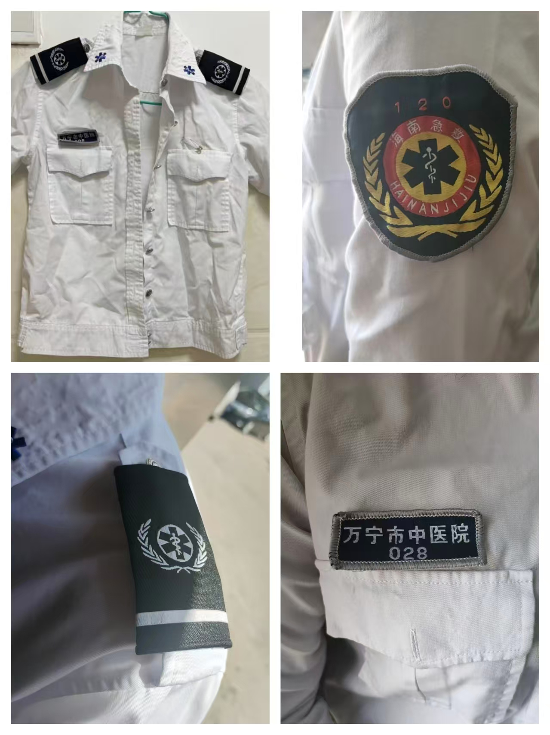 | 必须符合国家纺织B类标准，透气、抗皱、耐消毒（酒精/84氯消净浸泡不发硬）不易变形，强力：断裂强力≥500N，撕破强力≥60N。 色牢度：耐洗/汗渍/摩擦≥4级，不易褪色。 配件：肩章、胸牌、臂章齐全
15 | 120急救服长袖上衣 | 件 | 量身定制 | 白色高支棉。成分60%棉、40%聚酯纤维，重240-280g/㎡ | 白色 | 90 |  |  | 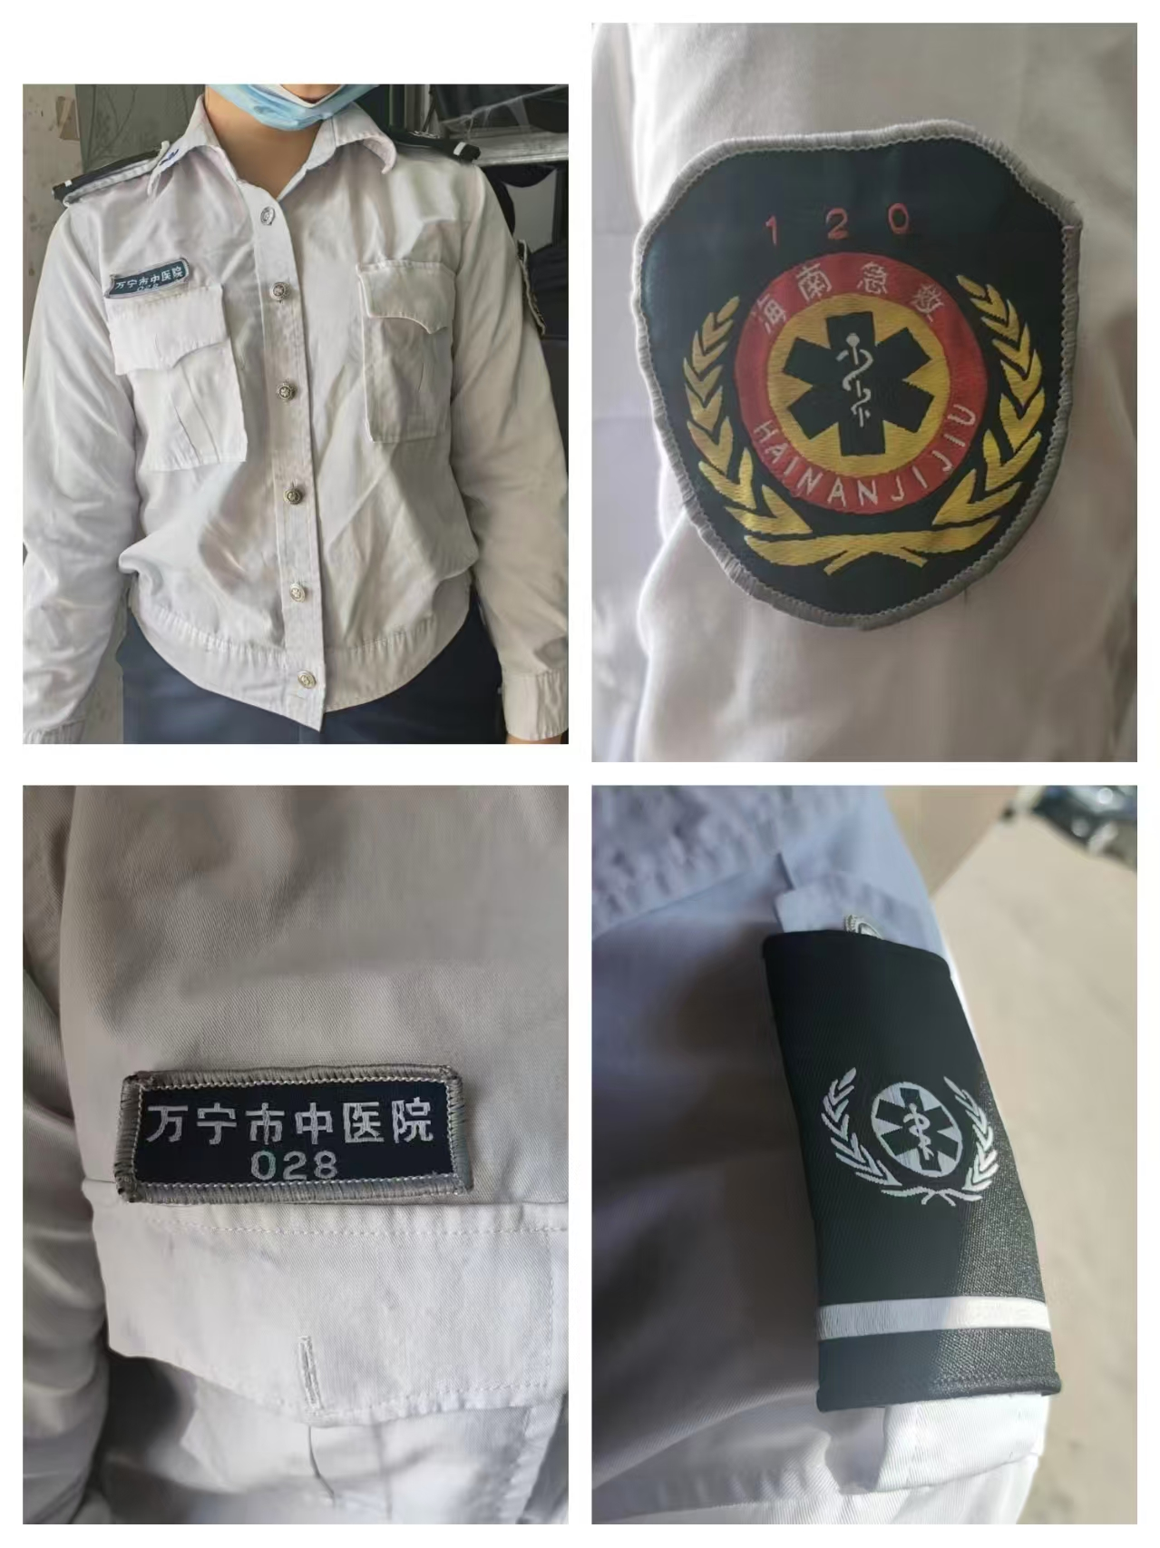
16 | 120急救服裤子 | 件 | 量身定制 | 弹力哔叽。成分：75聚酯纤维%、23%粘纤、2%氨纶，重230-260g/㎡ | 黑色 | 100
17 | 120急救服外套 | 件 | 量身定制 | 弹力哔叽。成分：75聚酯纤维%、23%粘纤、2%氨纶 | 黑色带反光条 | 45
18 | 布草袋 | 个 | 高130*宽120*底60（方型） | 混纺（35%棉） | 米白色 | 25 |  |  | 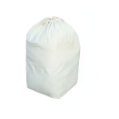
19 | 布草袋 | 个 | 高115*宽110*底55(方型) | 混纺（35%棉） | 米白色 | 25
合计 |  |  |  |  |  | 1465 | 0 | 0

